Line details
Suspension line details
Prototype :Fazer4 8m mk1 | 2016-06-22

 |  |  |  |  | A | B | C | D | K

 |  |  |  | 1 | 2627 | 2637 | 2767 |  | 3158
 |  |  |  | 2 | 2606 | 2616 | 2747 |  | 3000
 |  |  |  | 3 | 2592 | 2606 | 2737 |  | 2984
 |  |  |  | 4 | 2601 | 2617 | 2745 |  | 2965
 |  |  |  | 5 | 2611 | 2632 | 2758
 |  |  |  | 6 | 2642 | 2663 | 2780
 |  |  |  | 7 | 2644 | 2671 | 2774
LIN-10-200-41 |  |  |  | 8 | 2647 | 2667 | 2750
Name | No. | Sewn | cut | 9 | 2555 | 2590 | 2614 | 2672
KR1 | 2 | 1455 | 1365
mark at 1255 |  |  |  |  | A | B | C | D | K

Suspension line details |  |  |  | 1 | -4 | -4 | -4 |  | -21
Prototype :Fazer4 8m mk1 | 2016-06-22 |  |  | 2 | -5 | -5 | -5 |  | -21
 |  |  |  | 3 | -4 | -4 | -4 |  | -21
 |  |  |  | 4 | -5 | -5 | -5 |  | -21
 |  |  |  | 5 | -4 | -4 | -4
 |  |  |  | 6 | -5 | -5 | -5
 |  |  |  | 7 | -4 | -4 | -4
 |  |  |  | 8 | -5 | -5 | -5
 |  |  |  | 9 | -3 | -4 | -4 | -5

 |  |  |  |  | A | B | C | D | K

LIN-6843-160-18 |  |  |  | 1 | 2623 | 2633 | 2763 |  | 3137
Name | No. | Sewn | Cut | 2 | 2601 | 2611 | 2742 |  | 2979
AR5 | 2 | 1850 | 1940 | 3 | 2588 | 2602 | 2733 |  | 2963
 |  |  |  | 4 | 2596 | 2612 | 2740 |  | 2944
LIN-6843-200-18 |  |  |  | 5 | 2607 | 2628 | 2754
Name | No. | Sewn | Cut | 6 | 2637 | 2658 | 2775
CR5 | 2 | 1850 | 1940 | 7 | 2640 | 2667 | 2770
ABR1,2 | 8 | 1960 | 2050 | 8 | 2642 | 2662 | 2745
A,BR3 | 4 | 2050 | 2140 | 9 | 2552 | 2586 | 2610 | 2667
A,BR4 | 4 | 2140 | 2230
CR1,2 | 4 | 2145 | 2235
CR3,4 | 4 | 2235 | 2325

Suspension line details
Prototype :Fazer4 8m mk1 | 2016-06-22
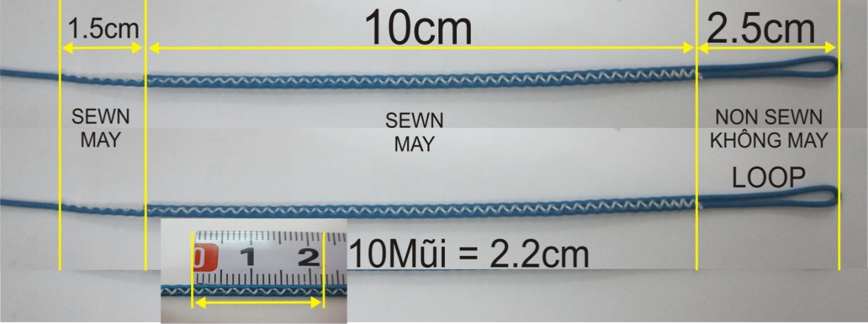

LIN-DSL-70-RED
Name | No. | Sewn | Cut
A7 | 2 | 504 | 599
A8 | 2 | 507 | 602
C8 | 2 | 515 | 610
C5 | 2 | 523 | 618
B8 | 2 | 527 | 622
B7 | 2 | 531 | 626
C7 | 2 | 539 | 634
C6 | 2 | 545 | 640
A5 | 2 | 561 | 656
B5 | 2 | 582 | 677
A6,C3 | 4 | 592 | 687
C4 | 2 | 600 | 695
C2 | 2 | 602 | 697
B6 | 2 | 613 | 708
C1 | 2 | 622 | 717
A3 | 2 | 632 | 727
A4 | 2 | 641 | 736
A2,B3 | 4 | 646 | 741
B2 | 2 | 656 | 751
B4 | 2 | 657 | 752
A1 | 2 | 667 | 762
B1 | 2 | 677 | 772
A9 | 2 | 705 | 800
B9 | 2 | 740 | 835
C9 | 2 | 764 | 859
D9 | 2 | 822 | 917

LIN-ULT550-12999-GREY
Name | No. | Sewn | Cut
K4 | 2 | 815 | 895
K3 | 2 | 834 | 914
K2 | 2 | 850 | 930
KML1,2 | 4 | 895 | 975
K1 | 2 | 1008 | 1088

